Ark1
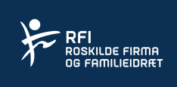

Budgetskema 2018

Aktivitet: | Bowling

Antal medlemmer/hold |  | 0

Kontingent pr medlem/hold kr. |  | 0

Kontingent indtægt |  | 0
Andre indtægter |  | 3,500

Samlet indtægt |  | 3,500

Lokale leje
Baneleje
Køb af sportsrekvisitter
Køb af aktivitesudstyr
Dommerhonorar
Leje udstyr arrangementer
Instruktørhonorar
Præmier
Annoncer og reklame
Koda-afgifter
Fortæring
Ovf. grundkontingent 140 kr. pr medlem |  | 0
Diverse udgifter

Samlet udgift |  | 0

Resultat overskud/underskud |  | 3,500

Kun gule felter udfyldes. Ikke alle gule felter under udgifter behøves udfyldt.

